Sheet1
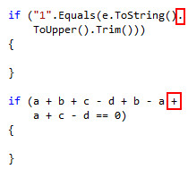
1 | Tất cả Business Code Logic được đặt trong Model.
 | Controller chỉ có nhiệm vụ gọi Business ở Model, chuyển màn hình và Display Error Message.

2 | Những dữ liệu kiểu string được định nghĩa trước và Error Message sẽ được đặt trong Namespace Constant.
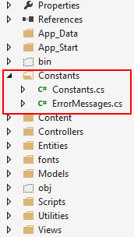

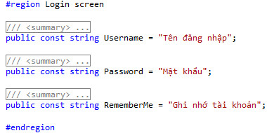

 | Khi cần gọi Error Message hay string được định nghĩa trước thì gọi File tương ứng trong Namespace Constant

3 | Vấn đề khi nối chuỗi.
 | Khi nối những chuỗi ngắn thì có thể sử dụng toán tử + để đơn giản hóa câu lệnh
 | Toán tử + tương đương với câu lệnh String.Concat
 | Chỉ nên áp dụng toán tử + khi nối 3 chuỗi trở xuống

 | Với những chuỗi dài hoặc cần định dạng Format cụ thể thì dùng String.Format

 | Dùng StringBuilder khi cần nối chuỗi với số lượng lớn không cần Format.

4 | Khi cần so sánh giá trị string với câu lệnh equal thì nên để giá trị cần so sánh ra trước để hạn chế lỗi
 | trong trường hợp giá trị chứa trong biến bị null

 | Khi cần so sánh chuỗi rỗng thì nên dùng string.Empty
 | vì khi dùng "" sẽ tạo nên Object mang Value là "", còn string.Empty không tạo ra Object

5 | Các dấu ngoặc đơn đi sau các câu lệnh logic phải được cách ra bởi khoảng trắng

 | Các dấu ngoặc nhọn dùng để khai báo business code phải xuống hàng và đặt cùng cấp với câu lệnh logic

6 | Những Function nào cần sử dụng từ 2 lần trở lên thì nên để trong Namepsace Utilities,
 | class Utils để tiện cho việc Debug sau này.

7 | Với các biến kiểu var, string hoặc object, chú ý nên check null trước khi lấy sử dụng

8 | Nên sử dụng Comment trước các Class, Function, các đoạn Code Logic, vòng lặp
 | hoặc một số ghi chú khác cần chú ý
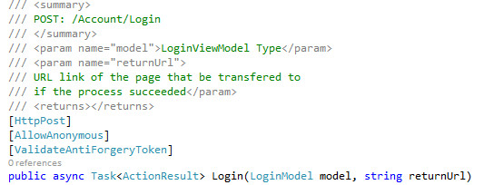

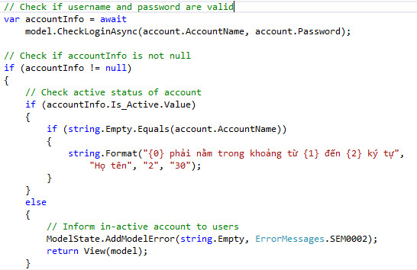

9 | Các toán tử nên được cách nhau bởi khoảng trắng khi sử dụng trong những đoạn Code Logic và vòng lặp

10 | Các Methods Asyntronous nên được đặt tên bao gồm cụm từ Async
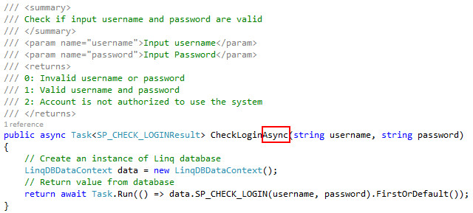

11 | Trong trường hợp cần xuống hàng vì Code quá dài
 | thì nên xuống hàng tại vị trí của toán tử, hoặc sau dấu chấm

